Sheet1
仮想サーバ作成後の設定

 | DBサーバ

 |  | ①VMToolをインストール
 |  |  | ・[仮想マシン]－[ゲスト]ー[VM Ware Tools のインストール]
 |  |  | ・マイコンピュータを開いて実行

 |  | ②PC名変更

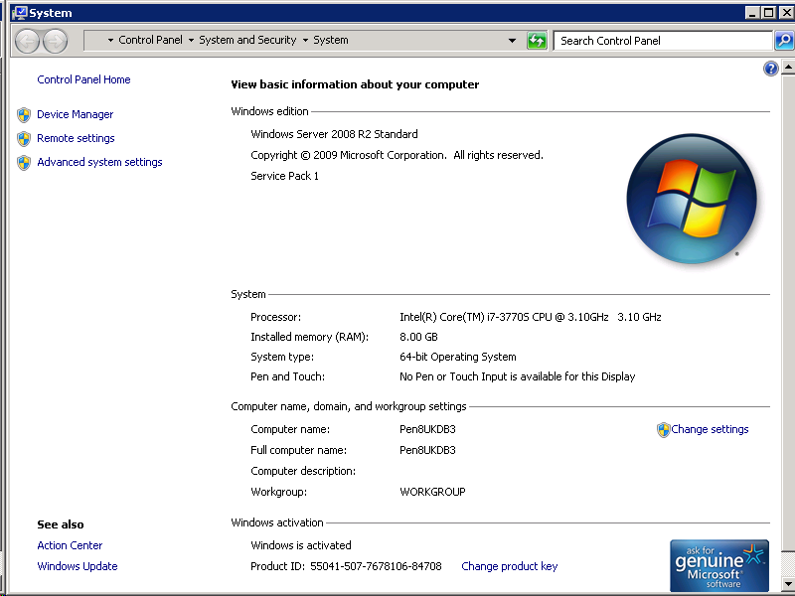

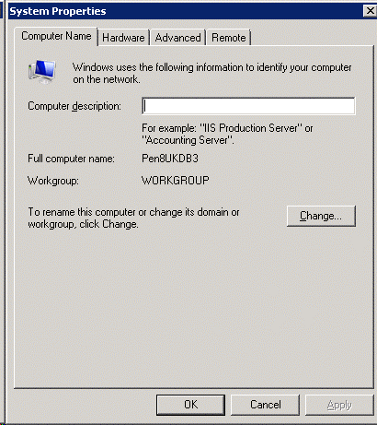

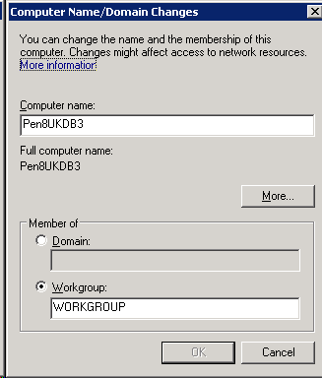

 |  | ③IP設定

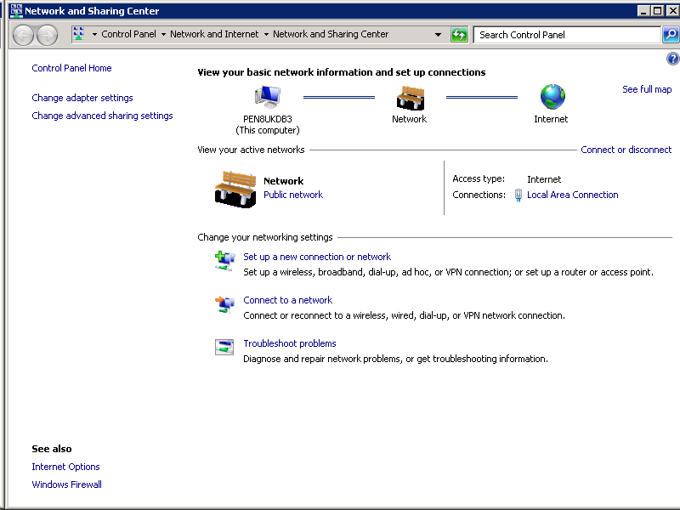

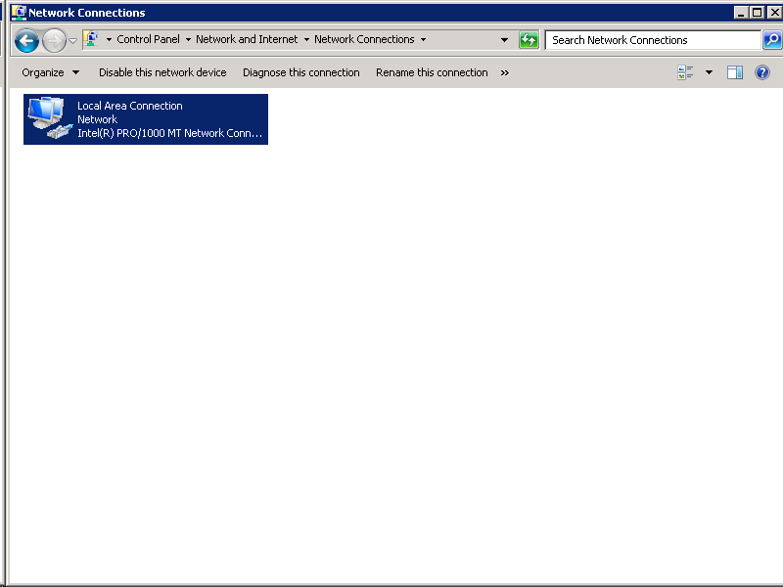

右クリック
⇒プロパティ

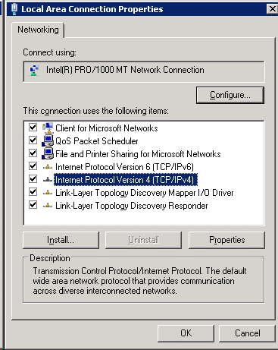

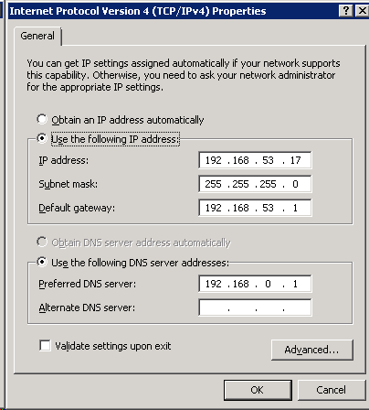

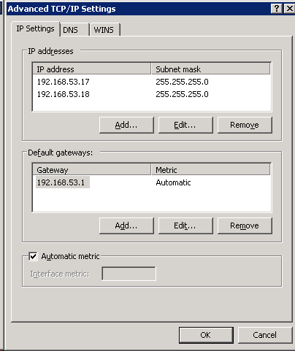

 |  | ④リモート接続許可

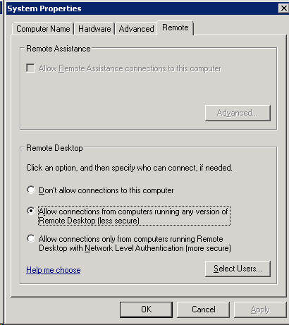

 |  | ⑤サーバ設定

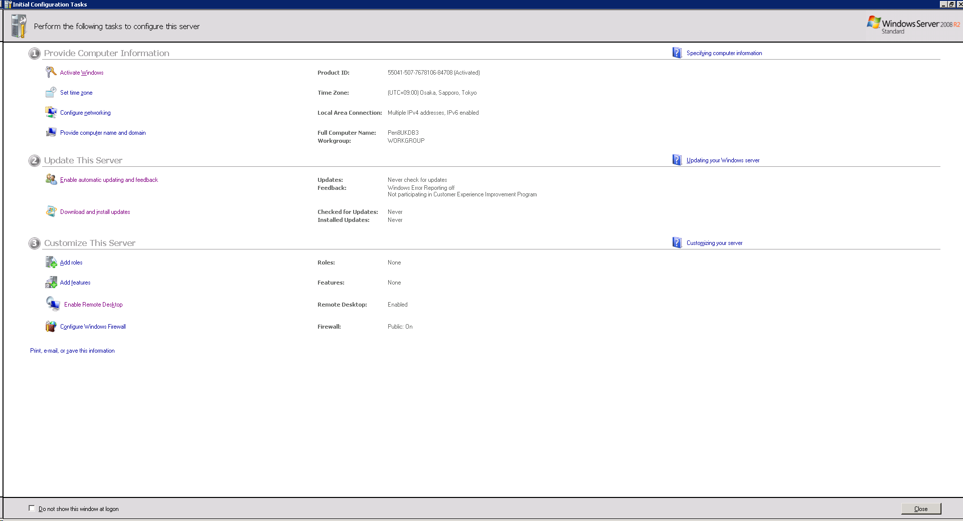

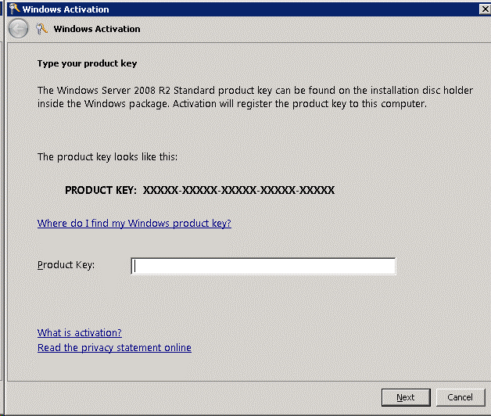

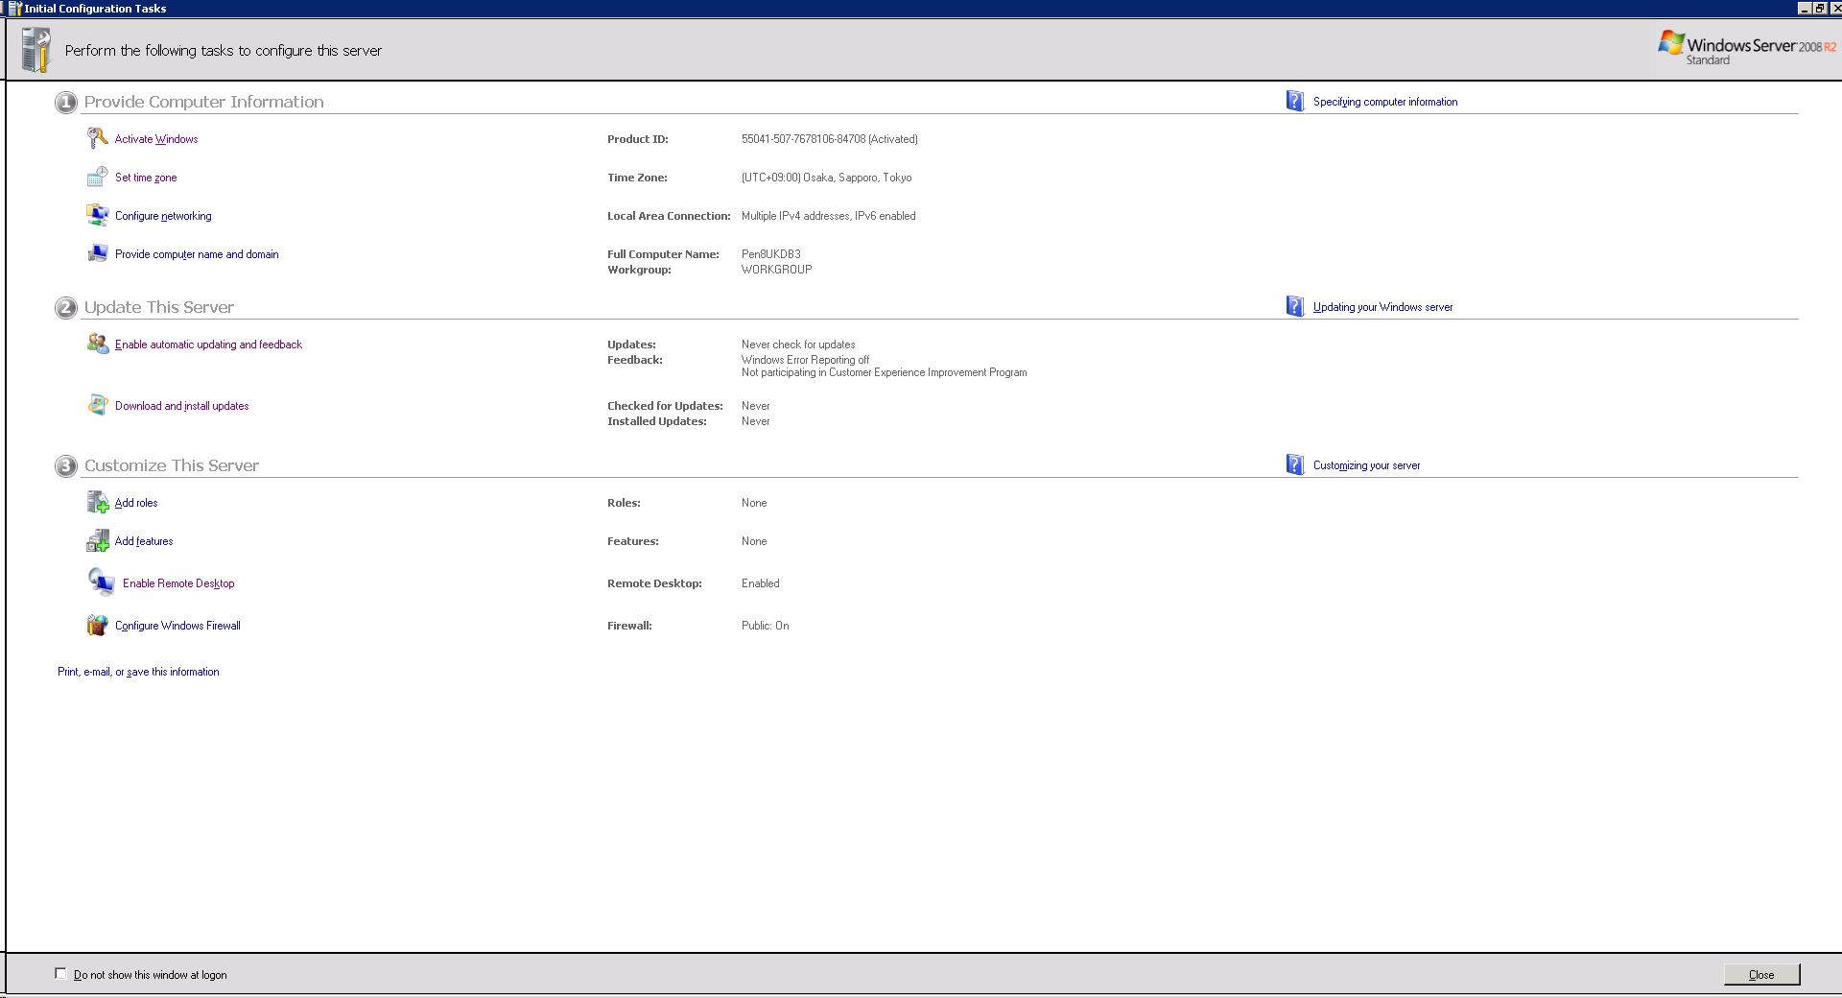

 |  | ⑥Windows Update 開始
 |  |  | 再起動後、アップデートがないか確認

 |  | ⑦ディスクを追加
 |  |  | 仮想サーバを落とし、

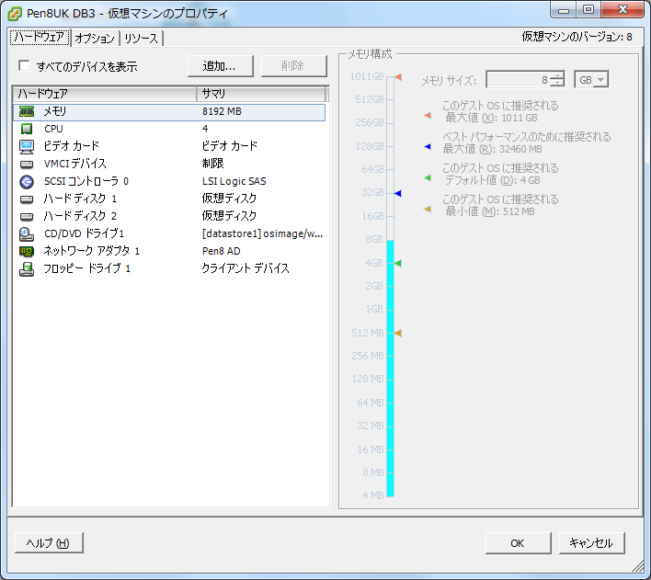

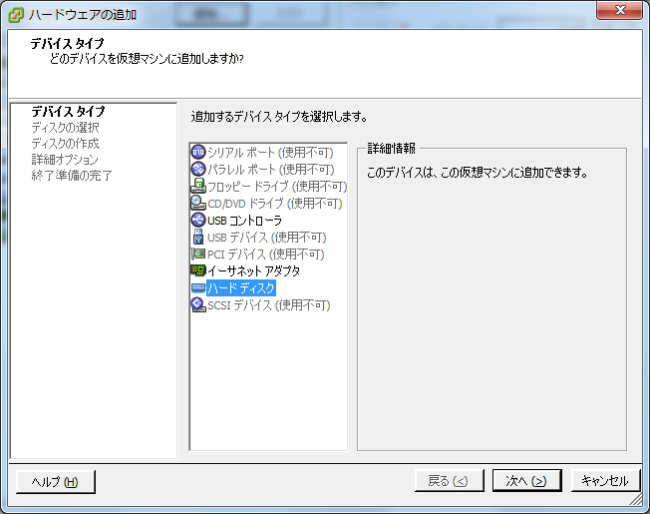

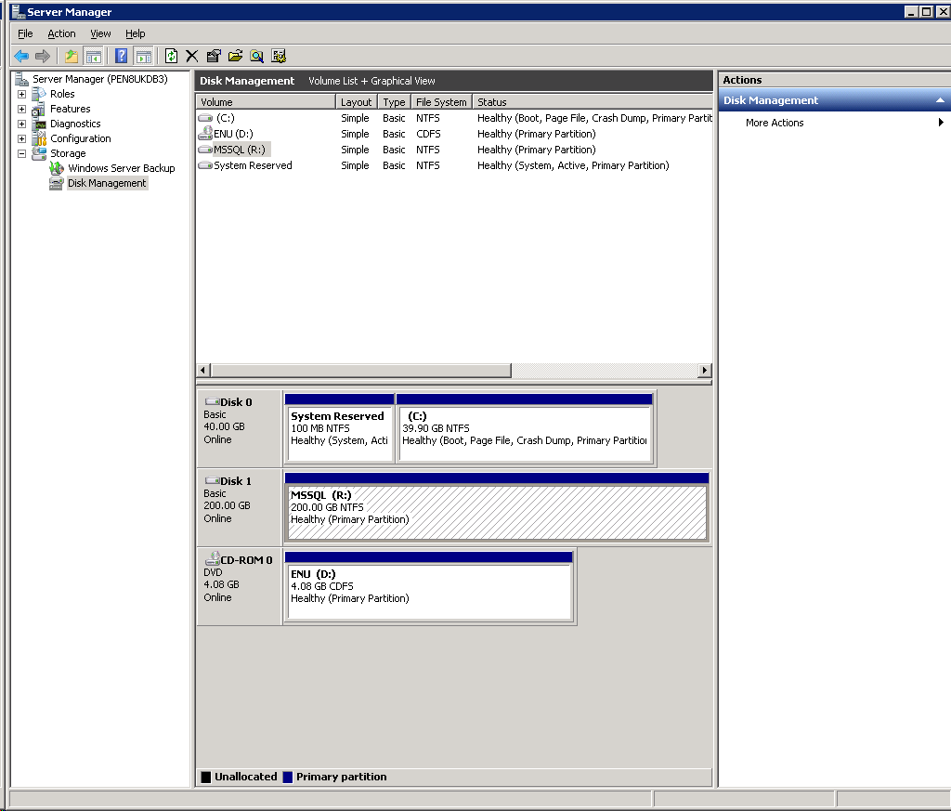

右クリック
⇒ほにゃらら

 |  | ⑧SQLServerダウンロード

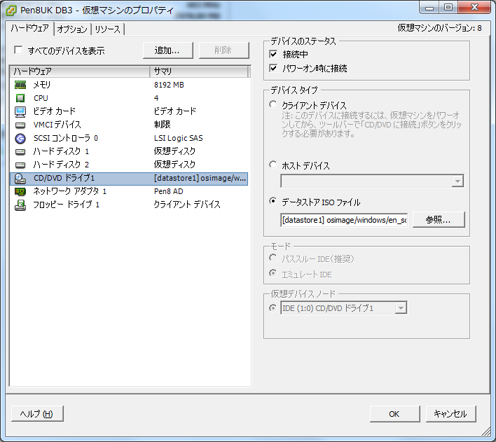

 |  |  | ISOセット
 |  |  | 起動

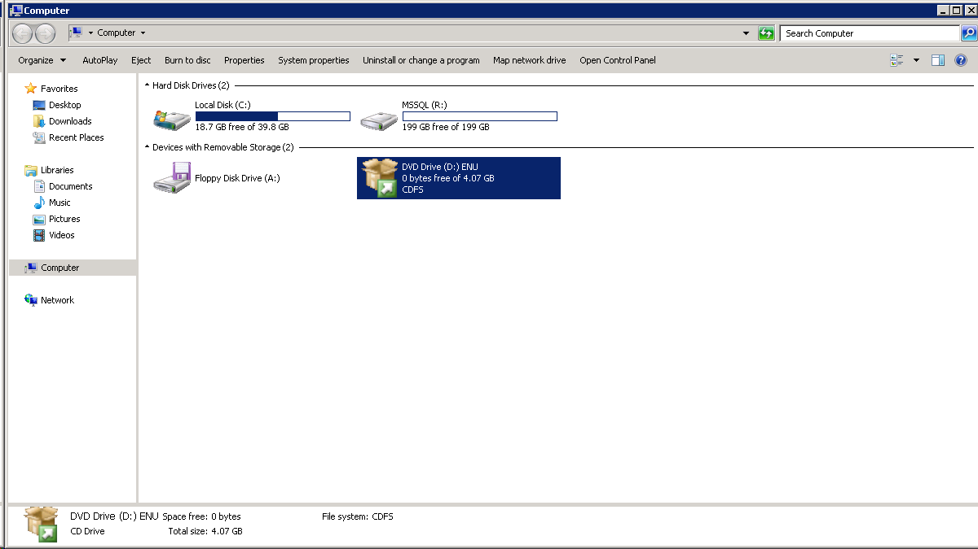

 |  |  | 設定

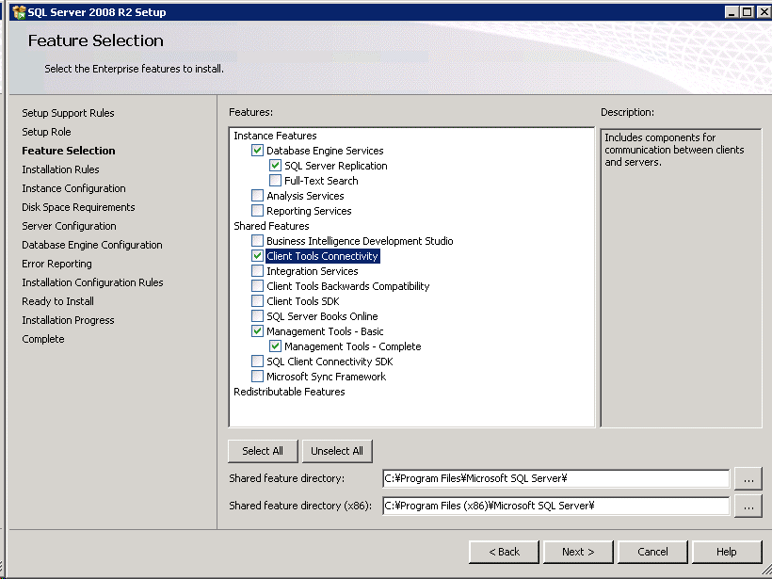

 |  | ⑨FireWall 設定
 |  |  | 社内ネットなので今回はFireWallを無効にする

 |  | ⑩「CreateSouceEvent」を実行

